ฝายโป่งนก
 | โครงการสอบเทียบอาคารชลประทาน
 | สำนักบริหารจัดการน้ำและอุทกวิทยา กรมชลประทาน
 | (งบประมาณเงินทุนหมุนเวียนเพื่อการชลประทาน ปี 2556)

1 | ข้อมูลทางกายภาพ
 | 1.1 ข้อมูลระบบส่งน้ำที่ตั้งของอาคาร
 | - ข้อมูลทั่วไปของอาคาร |  | ปตร.ปากคลองฝายโป่งนก |  |  | อาคาร
 | - โครงการ |  | โครงการชลประทานเชียงราย
 | - ตำแหน่งที่ตั้ง กม. |  | 0+000 |  |  | คลองสายใหญ่
 | อำเภอ |  | เวียงป่าเป้า |  |  | จังหวัด | เชียงราย
 | - พิกัด |  | N 2128000 |  | E 556200
 | - ลักษณะคลอง |  | ÿ คลองดิน |  | ÿ คลอดดาดคอนกรีต

 | 1.2 ข้อมูลอาคาร
 | - ชื่ออาคาร
 | - ประเภทบาน ÿ ประตูระบายน้ำบานตรง (Sluice gate) |  |  |  |  | 2 | บาน
 |  |  | ขนาดบาน | เส้นผ่านศูนย์กลางท่อ |  | 1.00 | เมตร
 |  |  |  | สูง |  | - | เมตร
 | - ระดับพื้น Inlet |  |  |  |  | - | เมตร (ร.ท.ก.)
 | - ระดับพื้น Outlet |  |  |  |  | - | เมตร (ร.ท.ก.)
 | - ระดับพื้นธรณีอาคาร |  |  |  |  | 0.00 | เมตร (ร.ส.ม.)
 | - ปริมาณน้ำไหลผ่านสูงสุด |  |  |  |  | - | ลูกบาศก์เมตร/วินาที
 | - รัศมีความโค้งของบาน (สำหรับบานโค้ง) |  |  |  |  | - | เมตร

 | 1.3 รูปภาพอาคารชลประทาน
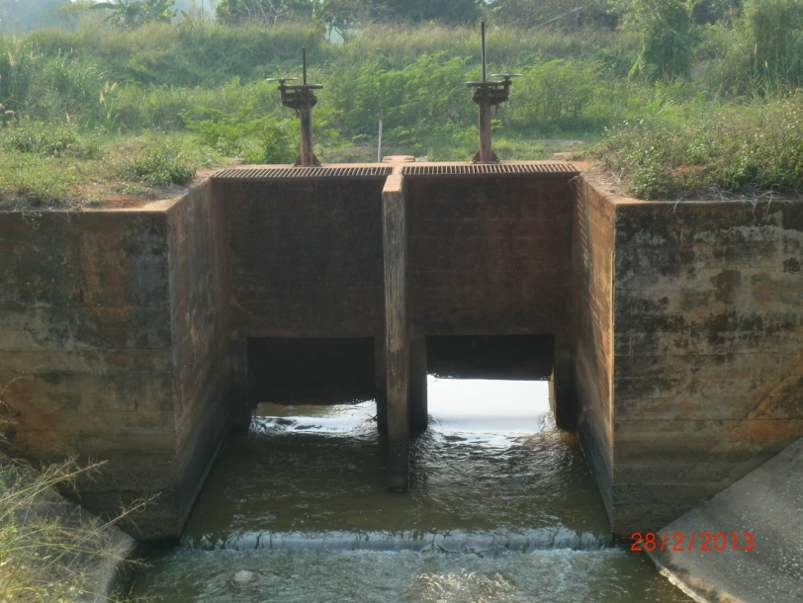

2 | ข้อมูลการสอบเทียบอาคารชลประทาน
 | ÿ ประตูระบายน้ำบานตรง (Sluice gate)
 | ÿ การไหลแบบอิสระ (Free flow)
 | สูตรการคำนวนสอบเทียบอาคาร

 | เมื่อ | Q = ปริมาณน้ำผ่านอาคาร (ลบ.ม./วินาที)
 |  | C = สัมประสิทธิ์ปริมาณน้ำเมื่อการไหลเป็นแบบอิสระ
 |  | L = ความกว้างของช่องประตูระบาย (เมตร)
 |  | Go = การเปิดบาน (เมตร)
 |  | H = ระดับน้ำด้านหน้าประตู - ระดับน้ำด้านท้ายประตู (เมตร)
 |  | g = ความเร่งเนื่องจากแรงโน้มถ่วง (เมตร/วินาที)

ที่ | ระดับน้ำ | ระดับ | H |  | ระยะเปิดบาน | Q | H/Go | Cd
 | ด้านเหนือน้ำ | ธรณี |  |  | (Go)
 | ม.(รทก./รสม.) | ม.(รทก./รสม.) |  |  | ม. | ลบ.ม./วินาที
1 | 0.92 | 0.00 | 0.92 | 4.2486 | 0.05 | 0.804 | 18.400 | 1.892
2 | 0.90 | 0.00 | 0.90 | 4.2021 | 0.10 | 1.122 | 9.000 | 1.335
3 | 0.89 | 0.00 | 0.89 | 4.1787 | 0.20 | 1.599 | 4.450 | 0.957
4 | 0.88 | 0.00 | 0.88 | 4.1552 | 0.30 | 1.818 | 2.933 | 0.729
5 | 0.87 | 0.00 | 0.87 | 4.1315 | 0.40 | 2.076 | 2.175 | 0.628

สอบเทียบ ปตร.ปากคลองฝายโป่งนก โครงการ ชลประทานเชียงราย

3 | ข้อมูลการเปิดบานในระดับต่างๆ

ที่ | ระดับน้ำ | ระดับธรณี | H | ระยะเปิดบาน | H/Go | Cd | ปริมาณน้ำไหลผ่าน
 | ด้านเหนือน้ำ |  |  | (Go)
 | ม.(รทก./รสม.) | ม.(รทก./รสม.) |  | ม. |  |  | ลบ.ม./วินาที
1 | 0.92 | 0.00 | 0.92 | 0.05 | 18.400 | 1.944 | 0.8261
2 | 0.90 | 0.00 | 0.90 | 0.10 | 9.000 | 1.230 | 1.0337
3 | 0.89 | 0.00 | 0.89 | 0.20 | 4.450 | 0.884 | 1.4779
4 | 0.88 | 0.00 | 0.88 | 0.30 | 2.933 | 0.769 | 1.9170
5 | 0.87 | 0.00 | 0.87 | 0.40 | 2.175 | 0.711 | 2.3510

หมายเหตุ สามารถนำไปใช้คำนวณในการยกบานระบายที่ระดับต่างๆ โดยป้อนข้อมูลระดับด้านเหนือน้ำและระดับที่ต้องการยกบาน
 | จะสามารถทราบปริมาณน้ำไหลผ่านอาคารได้ (กรอกข้อมูลในช่องว่างเท่านั้น ยกเว้นช่องสีทึบ)

